Hoja 1
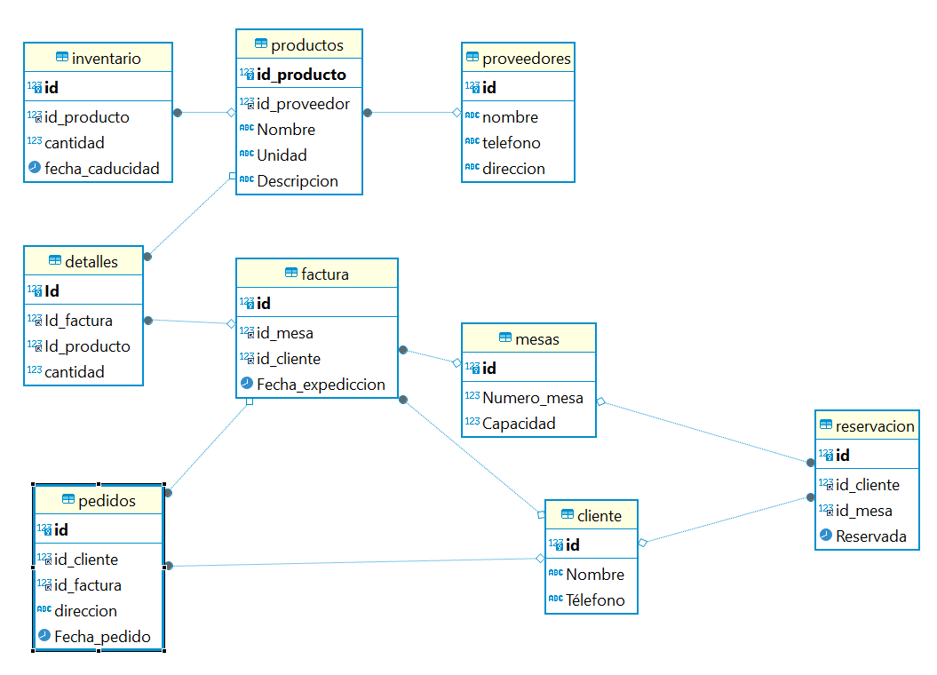
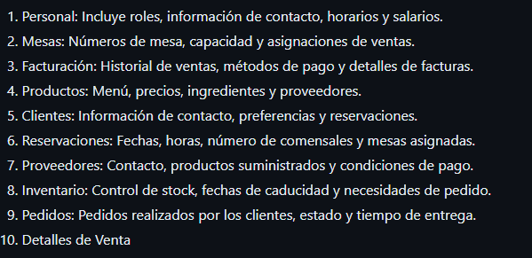
PERSONAL
id | Identificacion | Nombre | Télefono | Cargo | Salario_Hora | Horario
int | String | String | String | String | Double | String

MESAS
id | Numero_mesa | Capacidad
int | int | int

FACTURA
id | id_mesa | id_cliente | Fecha_expediccion
int | int | int | DateTime

PRODUCTOS
id_producto | id_proveedor | Nombre | Unidad | Descripcion
int | int | String | String | String

DETALLES
Id | Id_factura | Id_producto | cantidad
int | int | int | int

CLIENTE
id | Nombre | Télefono
int | String | String

RESERVACION
id | id_cliente | id_mesa | Reservada
int | int | int | DateTime

PROVEEDORES
id | nombre | telefono | direccion
int | String | String | String

INVENTARIO
id | id_producto | cantidad | fecha_caducidad
int | int | int | date

PEDIDOS
id | id_cliente | id_factura | direccion | Fecha_pedido
int | int | int | String | DateTime

